gaventest
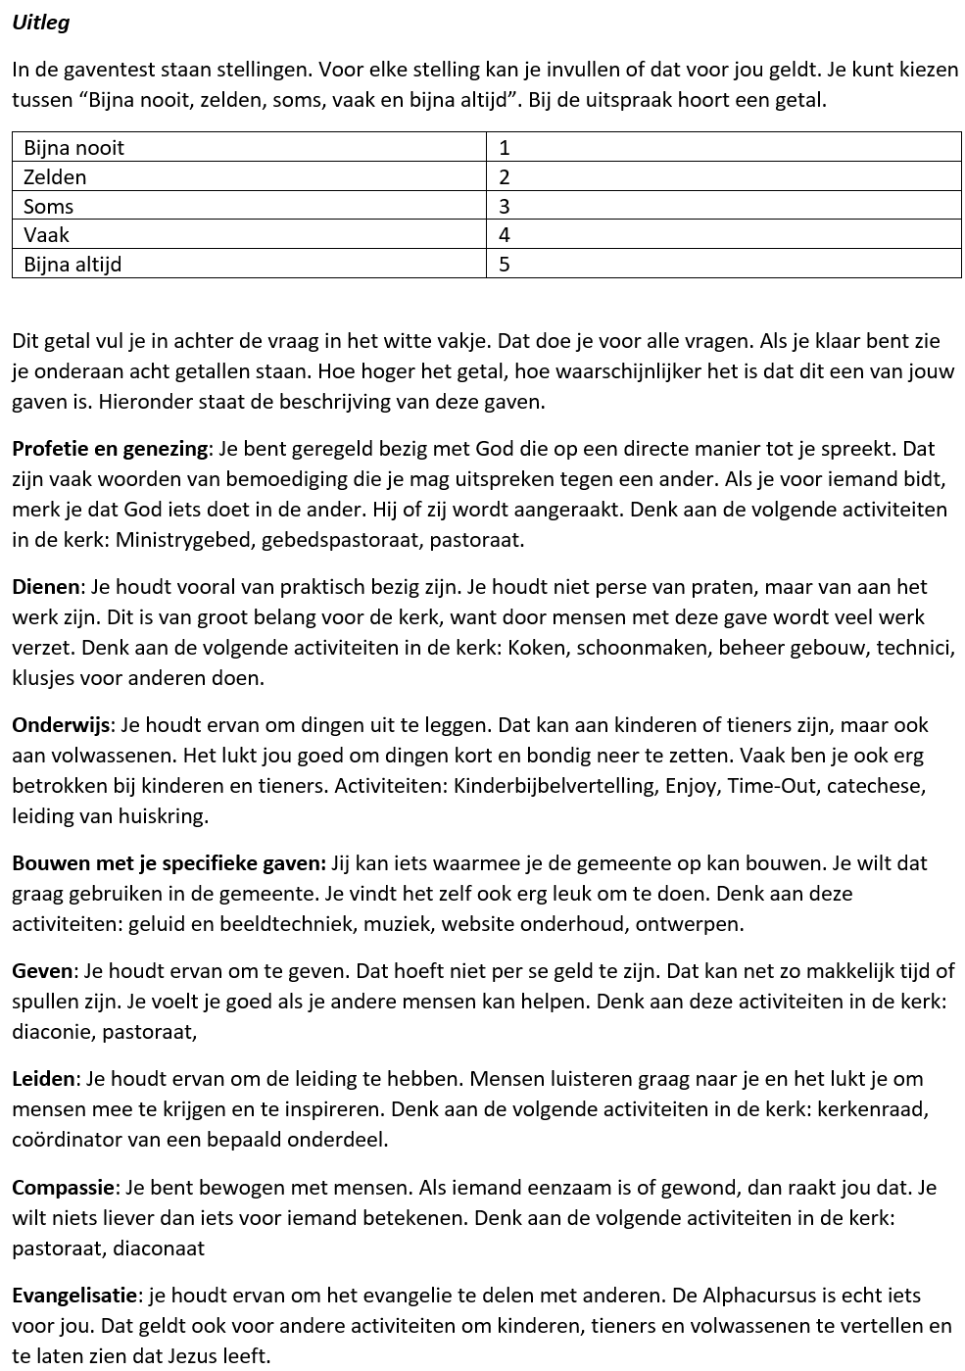
Gaventest

 | Vragen | Antwoorden |  |  |  |  | Gaven
 |  | bijna nooit | zelden | soms | vaak | bijna altijd
1 | Ik ben heel gevoelig voor wat wel of niet goed is | 1 | 2 | 3 | 4 | 5
2 | Ik ben de eerste die opspringt om anderen te helpen | 1 | 2 | 3 | 4 | 5
3 | Ik vind het leuk om de leiding te hebben over mensen | 1 | 2 | 3 | 4 | 5
4 | Ik zet me graag in bij een organisatie | 1 | 2 | 3 | 4 | 5
5 | Ik vind dat het mijn taak is om altijd te zorgen voor mensen die het minder hebben dan ik | 1 | 2 | 3 | 4 | 5
6 | Ik wil graag dat mensen samenwerken | 1 | 2 | 3 | 4 | 5
7 | Ik houd niet van spelletjes waarbij mensen verliezen | 1 | 2 | 3 | 4 | 5
8 | Ik praat graag over mijn geloof | 1 | 2 | 3 | 4 | 5
9 | Ik geloof dat de Bijbel de waarheid is | 1 | 2 | 3 | 4 | 5
10 | Ik wil waardering ontvangen voor wat ik voor anderen doe | 1 | 2 | 3 | 4 | 5
11 | Ik heb visie voor de toekomst | 1 | 2 | 3 | 4 | 5
12 | Ik werk graag aan een duidelijke taak | 1 | 2 | 3 | 4 | 5
13 | Ik vertrouw erop dat God voor me zorgt | 1 | 2 | 3 | 4 | 5
14 | Ik krijg heel veel voor elkaar in korte tijd | 1 | 2 | 3 | 4 | 5
15 | Ik vind het moeilijk om belangrijke beslissingen te nemen | 1 | 2 | 3 | 4 | 5
16 | Als er iemand voor het eerst in de kerk is, dan is mijn zondag goed. | 1 | 2 | 3 | 4 | 5
17 | Ik merk dat God rechtstreeks tegen mij spreekt | 1 | 2 | 3 | 4 | 5
18 | Ik vind het gemakkelijker om dingen te doen voor anderen dan om naar ze te luisteren en met ze te praten | 1 | 2 | 3 | 4 | 5
19 | Ik hou van nieuwe doelen en nieuwe plannen | 1 | 2 | 3 | 4 | 5
20 | Ik heb een talent voor muziek, techniek, internet. | 1 | 2 | 3 | 4 | 5
21 | Niemand hoeft te weten hoeveel ik weggeef | 1 | 2 | 3 | 4 | 5
22 | Ik heb veel respect voor mensen die ouder zijn dan ik | 1 | 2 | 3 | 4 | 5
23 | Ik vind het ’t leukste wanneer iedereen gelukkig is | 1 | 2 | 3 | 4 | 5
24 | Ik praat soms zomaar met mensen over mijn geloof | 1 | 2 | 3 | 4 | 5
25 | Ik wil anderen vertellen wat God tegen me heeft gezegd | 1 | 2 | 3 | 4 | 5
26 | Ik zie de noden van anderen en wil er iets aan doen | 1 | 2 | 3 | 4 | 5
27 | Ik heb respect voor mensen die ouder zijn dan ik en meer wijsheid hebben | 1 | 2 | 3 | 4 | 5
28 | Ik bereid me graag goed voor op iets wat ik moet doen. | 1 | 2 | 3 | 4 | 5
29 | Ik wil altijd geven. Als het niet lukt met spullen of geld, dan geef ik mijn tijd | 1 | 2 | 3 | 4 | 5
30 | Ik kan goed met mensen opschieten welke leeftijd ze ook hebben | 1 | 2 | 3 | 4 | 5
31 | Als andere mensen verwond zijn, vind ik het moeilijk om aan iets anders te denken | 1 | 2 | 3 | 4 | 5
32 | Ik vind het fijn om mensen te helpen met hun zoektocht naar God | 1 | 2 | 3 | 4 | 5
33 | Ik houd ervan om mensen te bemoedigen met het woord van God | 1 | 2 | 3 | 4 | 5
34 | Ik kan een project niet loslaten tot het zo goed mogelijk is afgemaakt | 1 | 2 | 3 | 4 | 5
35 | Ik wil met een goed club mensen samenwerken om een taak af te maken | 1 | 2 | 3 | 4 | 5
36 | Het doet me pijn als ik zie dat anderen pijn en verdriet hebben | 1 | 2 | 3 | 4 | 5
37 | Ik vind het heerlijk om mijzelf en wat ik heb in te zetten | 1 | 2 | 3 | 4 | 5
38 | Ik geloof dat ik het beste kan functioneren als ik de leiding heb | 1 | 2 | 3 | 4 | 5
39 | Ik heb de neiging om te geloven wat anderen zeggen | 1 | 2 | 3 | 4 | 5
40 | Evangeliseren vind ik de belangrijkste taak van de kerk. | 1 | 2 | 3 | 4 | 5
41 | Als ik bid gebeurt er iets bij de ander | 1 | 2 | 3 | 4 | 5
42 | Ik ben liever een volger | 1 | 2 | 3 | 4 | 5
43 | Ik laat het niet merken als kritiek mij kwetst | 1 | 2 | 3 | 4 | 5
44 | Ik houd ervan om dingen goed te doen. | 1 | 2 | 3 | 4 | 5
45 | Ik probeer 10% van wat ik krijg, weg te geven | 1 | 2 | 3 | 4 | 5
46 | Als mensen niet leuk vinden wat ik heb gedaan dan ben ik daar niet ondersteboven van | 1 | 2 | 3 | 4 | 5
47 | Ik geloof dat ik andere mensen kan helpen met gebed | 1 | 2 | 3 | 4 | 5
48 | Het raakt me dat zoveel mensen God niet kennen. | 1 | 2 | 3 | 4 | 5
49 | Er genezen weleens mensen als ik voor hen bid | 1 | 2 | 3 | 4 | 5
50 | Ik vind het gemakkelijk om iets zelf te doen dan om iemand daar voor te zoeken | 1 | 2 | 3 | 4 | 5
51 | Ik ben goed in netwerken en in het zoeken naar mensen om mee samen te werken | 1 | 2 | 3 | 4 | 5
52 | Ik zet me graag in in de kerk met mijn talenten. | 1 | 2 | 3 | 4 | 5
53 | Ik vind het fijn om mensen op te beuren door iets te geven | 1 | 2 | 3 | 4 | 5
54 | Ik ben graag bezig met de grote lijnen en niet met details. | 1 | 2 | 3 | 4 | 5
55 | Ik vind het vreselijk als mensen ruziemaken of haatdragend zijn | 1 | 2 | 3 | 4 | 5
56 | Ik vind dat de kerk wel meer naar buiten mag met het evangelie. | 1 | 2 | 3 | 4 | 5
57 | Ik wil dat andere mensen dieper groeien in hun relatie met Christus | 1 | 2 | 3 | 4 | 5
58 | Soms ben ik zo druk met helpen dat ik niet let op de geestelijke nood van anderen | 1 | 2 | 3 | 4 | 5
59 | Ik vind het fijn als mijn leven goed georganiseerd is | 1 | 2 | 3 | 4 | 5
60 | Ik vind het belangrijk dat iedereen erbij hoort. Niemand mag buitengesloten worden. | 1 | 2 | 3 | 4 | 5
61 | Mijn grootste verlangen is om aan anderen te vertellen wat Jezus voor ze heeft gedaan aan het kruis | 1 | 2 | 3 | 4 | 5
62 | Ik vind het wel gemakkelijk om aan anderen te vertellen hoe ik me voel | 1 | 2 | 3 | 4 | 5
63 | Ik heb het gauw in de gaten als anderen zich buitengesloten voelen | 1 | 2 | 3 | 4 | 5
64 | Ik kan goed luisteren | 1 | 2 | 3 | 4 | 5
65 | Als anderen spreken weet ik of hun woorden van God zijn | 1 | 2 | 3 | 4 | 5
66 | Ik vind het heerlijk om gastvrij te zijn | 1 | 2 | 3 | 4 | 5
67 | Ik heb de neiging om teveel te werken | 1 | 2 | 3 | 4 | 5
68 | Ik kan helemaal opgaan in wat ik doe | 1 | 2 | 3 | 4 | 5
69 | Ik vind het prima om het zonder dingen te moeten stellen, zodat anderen een beter leven krijgen | 1 | 2 | 3 | 4 | 5
70 | Ik hou ervan om na te denken hoe ik de dingen voor elkaar krijg | 1 | 2 | 3 | 4 | 5
71 | Ik heb de neiging om over de gevoelens van anderen na te denken | 1 | 2 | 3 | 4 | 5
72 | Ik kan in een paar zinnen uitleggen wat ik geloof. | 1 | 2 | 3 | 4 | 5
73 | Ik wil een rol spelen in het evangelie brengen en veranderen van mensenlevens | 1 | 2 | 3 | 4 | 5
74 | Ik ben de eerste die hulp biedt als er iets gedaan moet worden | 1 | 2 | 3 | 4 | 5
75 | Ik geef me met hart en ziel aan de organisatie waar ik deel van uitmaak | 1 | 2 | 3 | 4 | 5
76 | Ik oefen om beter te worden in wat ik doe of kan. | 1 | 2 | 3 | 4 | 5
77 | Ik kan goed met geld omgaan | 1 | 2 | 3 | 4 | 5
78 | Ik wil altijd winnen als we een spel doen | 1 | 2 | 3 | 4 | 5
79 | Ik voel het als mensen tegen mij liegen | 1 | 2 | 3 | 4 | 5
80 | Ik kan het christelijk geloof uitleggen in makkelijke taal | 1 | 2 | 3 | 4 | 5
 | Totalen |  |  |  |  |  | 0 | 0 | 0 | 0 | 0 | 0 | 0 | 0
 |  |  |  |  |  |  | P | D | O | B | G | L | C | E
 | Via onderstaande link kun je in een online formulier de uitkomsten doorgeven:

 | https://forms.gle/w8XWvnaeLSAzKqZN8

